Sheet1
a | b | angle
2 | 1 | 0
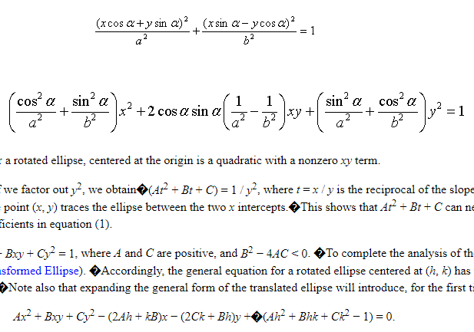
A | B | C
0.25 | 0 | 1

A' | B' | C' | D' | E'

